1 Naturvärdesbedömning
 | Del 1 Naturvärde |  |  |  |  | Del 2 Ekosystemtjänst |  |  |  | Del 3 Relativ viktning
EKOSYSTEMKOMPONENT | Av betydelse för livshistoriskt viktiga stadier | Hotade eller minskande arter eller biotoper | Biologisk diversitet | Ekologisk funktion | Del 1 Sammanvägt | Försörjande | Reglerande | Kulturella | Del 2 Sammanvägt | Unikhet/raritet - lokalt | Lokal nyckelfunktion | Del 3 Sammanvägt | RANKNING (/poäng)
Ögonkorallrev | 1 | 10 | 10 | 10 | 20 | 5 | 1 | 0 | 6 | 1.5 |  | 1.5 | 39
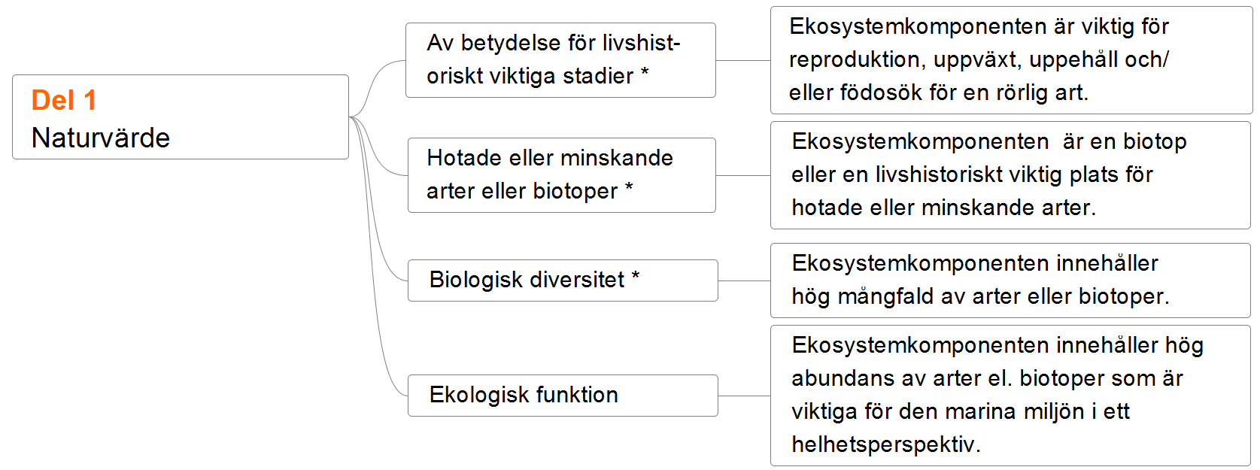
Haploopsbottnar (AB.H1I2) | 1 | 10 | 5 | 5 | 20 | 1 | 5 | 0 | 6 | 1.5 |  | 1.5 | 39
Djupa hårdbottnar med rödlistade hornkoraller och associerade arter - Korallträdgårdar (Anthothela grandiflora, Paramuricea placomus, Primnoa resedaeformis, Swiftia pallida, Gorgonocephalus caputmedusae) | 1 | 10 | 5 | 5 | 20 | 5 | 1 | 0 | 6 | 1.5 |  | 1.5 | 39
Hästmusselbankar | 1 | 10 | 5 | 10 | 20 | 1 | 5 | 0 | 6 | 1.4 |  | 1.4 | 36
Maerlbottnar (AA.D, AB.D) | 5 | 5 | 5 | 5 | 20 | 5 | 1 | 1 | 7 | 1.3 |  | 1.3 | 35
Bubbelrev | 1 | 10 | 5 | 5 | 20 | 1 | 1 | 0 | 2 | 1.5 |  | 1.5 | 33
Ostronbankar | 1 | 5 | 10 | 10 | 20 | 5 | 5 | 5 | 7 | 1.2 |  | 1.2 | 32
Lekområden för torskfiskar (torsk, kolja, vitling, lyrtorsk/bleka, långa, kummel, fyrtömmad skärlånga) | 10 | 5 | 1 | 10 | 20 | 5 | - | 1 | 6 |  | 1.2 | 1.2 | 31
Blåmusselbankar | 5 | 5 | 5 | 10 | 20 | 5 | 5 | 5 | 7 |  | 1.1 | 1.1 | 30
Ålgräsängar | 10 | 5 | 5 | 10 | 20 | 5 | 5 | 1 | 7 |  | 1.1 | 1.1 | 30
Viktiga mynningsområden för migrerande fiskarter (ål, havsnejonöga, lax, öring) | 10 | 5 | 5 | 5 | 20 | 5 | - | 5 | 7 |  | 1.1 | 1.1 | 30
Vegetationsklädda mjukbottnar som domineras av andra kärlväxter (Ruppia, Pomatogeton) | 10 | 1 | 5 | 5 | 20 | 5 | 5 | 1 | 7 |  | 1.1 | 1.1 | 30
Betade strandängar | 10 | 5 | 5 | 5 | 20 | 5 | 1 | 1 | 7 |  | 1.1 | 1.1 | 30
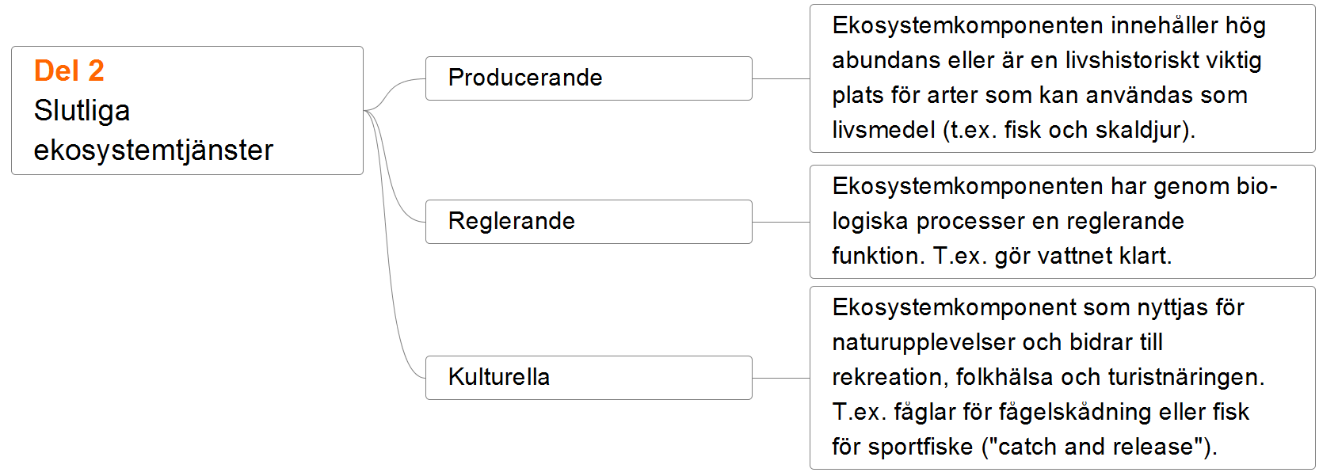
Djupa svampdjurssamhällen (Axinella infundibuliformis, Axinella rugosa, Mycale lingua, Suberites luetkeni, Geodia baretti, Phakellia ventilabrum) | 1 | 5 | 5 | 5 | 16 | 5 | 1 | 0 | 6 | 1.3 |  | 1.3 | 29
Lekområden för andra bottenlevande vitfiskar (havskatt, sjurygg, storfjällig skoläst, mindre kungsfisk, marulk, hälleflundra, andra plattfiskar) | 10 | 5 | 1 | 1 | 17 | 5 | - | 1 | 6 |  | 1.2 | 1.2 | 28
Grunda mjukbottnar (0-6 meter) | 10 | 1 | 5 | 5 | 20 | 5 | 5 | 5 | 7 |  | 1.0 | 1.0 | 27
Estuarier | 10 | 1 | 5 | 5 | 20 | 5 | 5 | 5 | 7 |  | 1.0 | 1.0 | 27
Blottade ler- och sandbottnar | 10 | 5 | 5 | 5 | 20 | 5 | 5 | 1 | 7 |  | 1.0 | 1.0 | 27
Sjöpennebottnar med större grävande organismer (AB.H2T1) (Funiculina quadrangularis, Kophobelemnon stelliferum, Halipteris finmarchica, Virgularia mirabilis, Virgularia tuberculata, Stylatula elegans, Pennatula phosphorea, Asteronyx loveni, Nephrops norvegica, Callianassa subterranea, Calocaris macandreae, Calocarides coronatus, Actinostola callosa, Cerianthus lloydii) | 1 | 5 | 5 | 5 | 16 | 5 | 5 | 0 | 7 |  | 1.1 | 1.1 | 25
Skalgrusbottnar med tare (AA.E1C4) | 5 | 1 | 5 | 5 | 16 | 5 | 1 | 1 | 7 | 1.1 |  | 1.1 | 25
Tareskogar (Laminariales) | 5 | 1 | 5 | 5 | 16 | 5 | 1 | 1 | 7 | 1.1 |  | 1.1 | 25
Sublittorala sandbankar | 10 | 1 | 1 | 5 | 17 | 5 | 1 | 1 | 7 |  | 1.0 | 1.0 | 24
Områden viktiga för tumlare | 10 | 5 | 1 | 1 | 17 | 0 | - | 1 | 1 | 1.3 |  | 1.3 | 23
Häckningsplatser för fåglar i ytterskärgården (tobisgrissla, sillgrissla, tordmule, kustlabb, tretåig mås, toppskarv) | 10 | 5 | 1 | 1 | 17 | 0 | - | 1 | 1 | 1.3 |  | 1.3 | 23
Makroalgsamhällen på exponerade hårdbottnar (välzonerade rev) | 5 | 1 | 5 | 5 | 16 | 5 | 1 | 5 | 7 |  | 1 | 1.0 | 23
Pockmarks | 10 | 1 | 5 | 1 | 17 | 5 | 0 | 0 | 5 |  | 1 | 1.0 | 22
Dynmiljöer | 5 | 1 | 1 | 5 | 12 | 0 | 1 | 5 | 6 | 1.2 |  | 1.2 | 22
Rödlistade sjöpennor och associerade arter (Funiculina quadrangularis, Kophobelemnon stelliferum, Halipteris finmarchica, Virgularia tuberculata, Stylatula elegans, Asteronyx loveni, Calocarides coronatus, Actinostola callosa) | - | 10 | 5 | 1 | 16 | 0 | 1 | 0 | 1 | 1.3 |  | 1.3 | 22
Rekryteringsområden för hummer | 10 | 1 | 1 | 1 | 13 | 5 | 0 | 1 | 6 |  | 1.1 | 1.1 | 21
Viktiga övervintringsområden och rastlokaler för sjöfågel (ejder, bläsand, bergand, gravand, knipa, stjärtand, sjöorre, svärta, alfågel, skärsnäppa, tordmule, sillgrissla, tretåig mås, sångsvan) | 10 | 5 | 1 | 1 | 17 | 0 | - | 1 | 1 |  | 1.1 | 1.1 | 20
Grus- och skalgrusbottnar | 5 | 1 | 1 | 5 | 12 | 5 | 0 | 1 | 6 | 1.1 |  | 1.1 | 20
Hårdbottenfaunasamhällen på exponerade bottnar (med sjöpungar, havsanemoner, stenkoraller respektive mjuka koraller) (AB.A1F1, AB.M1F1, AB.A1G2, AB.M1G2, AB.A1G3, AB.M1G3, AB.A1G4, AB.M1G4) | 1 | 1 | 5 | 5 | 12 | 5 | 1 | 1 | 7 |  | 1.0 | 1.0 | 19
Laguner | 5 | 5 | 1 | 5 | 17 | 0 | 1 | 1 | 2 |  | 1.0 | 1.0 | 19
Kutområden och pälsömsningsplatser för knubbsäl | 10 | 1 | 1 | 1 | 13 | 0 | - | 5 | 5 | 1.0 |  | 1.0 | 18
Kutområden för gråsäl | 10 | 1 | 1 | 1 | 13 | 0 | - | 5 | 5 | 1.0 |  | 1.0 | 18
Häckningsplatser för kustlevande rovfåglar (havsörn, fiskgjuse, berguv, pilgrimsfalk, jaktfalk, blå kärrhök, bivråk, röd glada) | 10 | 1 | 1 | 1 | 13 | 0 | - | 5 | 5 | 1.0 |  | 1.0 | 18
Häckningsområden för vadare (strandskata, sydlig kärrsnäppa, drillsnäppa, rödbena, småsnäppa, större strandpipare, roskarl, brushane, skärfläcka, storspov, rödspov, myrspov) | 10 | 5 | 1 | 1 | 17 | 0 | - | 1 | 1 | 1.0 |  | 1.0 | 18
Häckningsplatser för tärnor (fisktärna, silvertärna, kentsk tärna, skräntärna, småtärna, svarttärna) | 10 | 5 | 1 | 1 | 17 | 0 | - | 1 | 1 | 1.0 |  | 1.0 | 18
Hårdbottnar med upprättstående mossdjur (AA.A1H2, AB.M1H2, AB.A1H2, AB.M1H2) | 1 | 1 | 5 | 5 | 12 | 1 | 1 | 1 | 3 | 1.1 |  | 1.1 | 17
Lerbottnar som domineras av musslan Astarte spp (AB.H3L5) | 1 | 10 | 1 | 1 | 13 | 1 | 1 | 0 | 2 | 1.1 |  | 1.1 | 17
Mynningsområden viktiga för utter | 10 | 1 | 1 | 1 | 13 | 0 | - | 1 | 1 | 1.2 |  | 1.2 | 17
Överhäng (limamussla, Brachiopoda) | 1 | 5 | 5 | 1 | 12 | 0 | 1 | 0 | 1 | 1.3 |  | 1.3 | 17
Sandbottnar som domineras av islandsmussla (Arctica islandica) (AA.H3L3, AA.J3L3, AB.J3L3) och andra långlivade arter (Pecten maximus) | 1 | 5 | 5 | 1 | 12 | 1 | 1 | 0 | 2 | 1.1 |  | 1.1 | 15
Strandhabitat | 5 | 1 | 1 | 5 | 12 | 0 | 1 | 1 | 2 | 1.0 |  | 1.0 | 14
Branta klippor (1230, 8210, 8220) | 5 | 1 | 1 | 1 | 8 | 0 | 0 | 5 | 5 |  | 1.0 | 1.0 | 13
Havsgrottor | 1 | 1 | 5 | 1 | 8 | 0 | 1 | 1 | 2 | 1.3 |  | 1.3 | 13
Fältpiplärka | - | 10 | - | 1 | 11 | 0 | 0 | 1 | 1 | 1.0 |  | 1.0 | 12
Sand- och grusbottnar som domineras av många arter av sedimentlevande musslor (AA.I3L10, AA.IJ3L10, AB.I3L10, AB.J3L10) | 1 | 1 | 5 | 1 | 8 | 1 | 1 | 0 | 2 | 1.1 |  | 1.1 | 11
purpursnäcka (Nucella lapillus) | - | 5 | - | 1 | 6 | 0 | 1 | 0 | 1 | 1.0 |  | 1.0 | 7
Sandbottnar som domineras av venusmusslan Chamelea gallina (AB.J2K7) | 1 | 1 | 1 | 1 | 4 | 1 | 1 | 0 | 2 | 1.1 |  | 1.1 | 7

